基本信息表
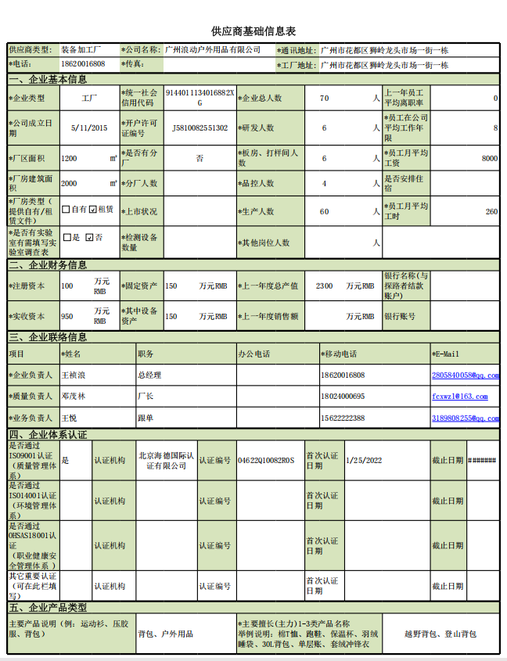

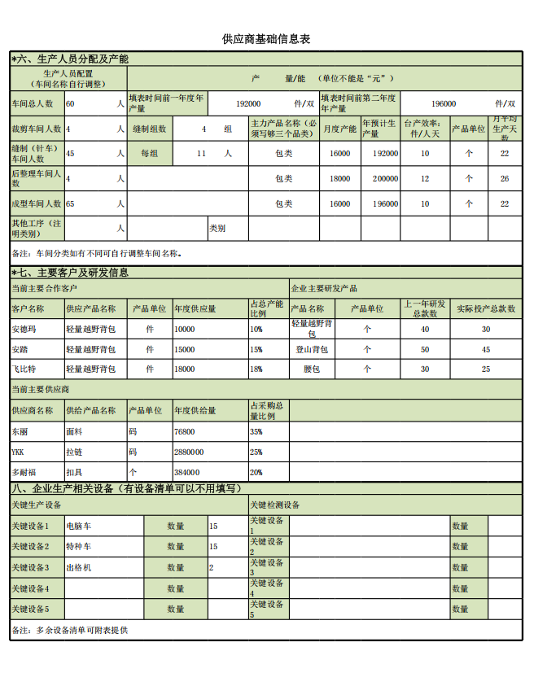

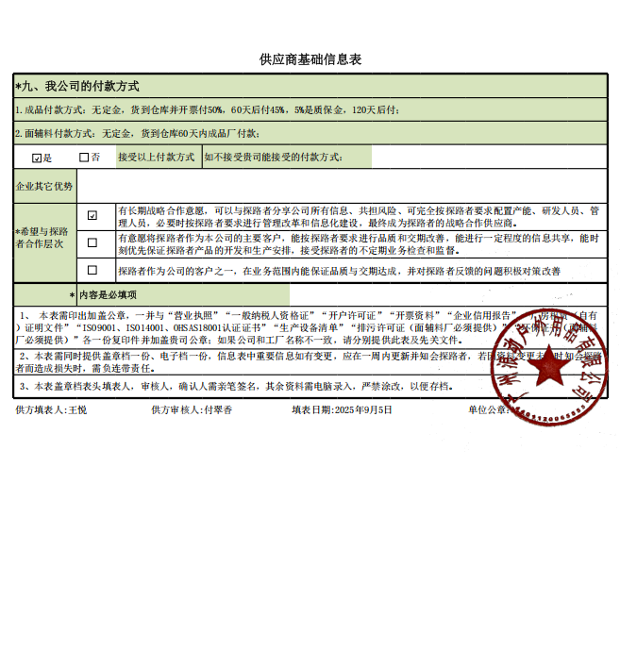

实验室调查表
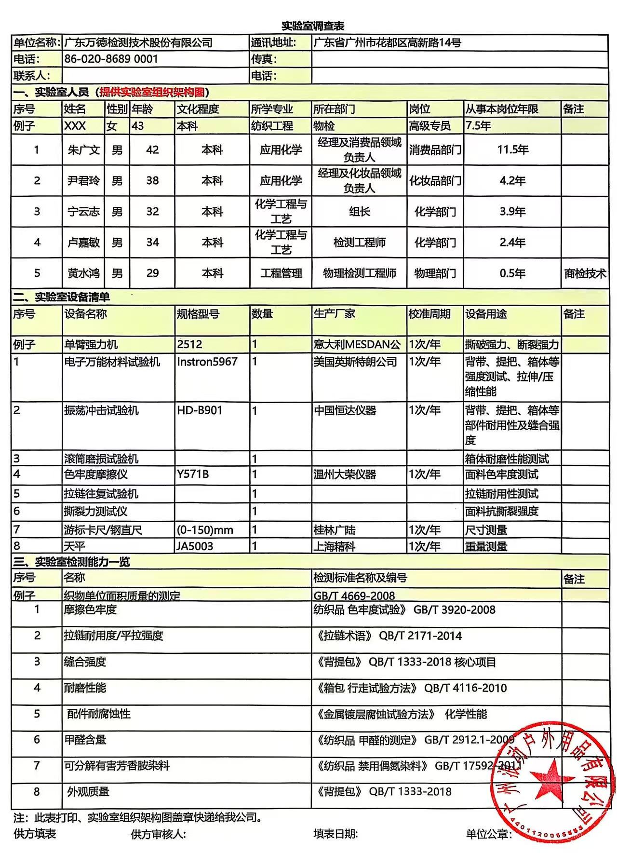
实验室调查表
单位名称： | 广东万德检测技术股份有限公司 |  |  |  | 通讯地址: | 广东省广州市花都区高新路14号
电话： | 86-020-8689 0001 |  |  |  | 传真：
联系人： |  |  |  |  | 电话：
一、实验室人员（提供实验室组织架构图）
序号 | 姓名 | 性别 | 年龄 | 文化程度 | 所学专业 | 所在部门 | 岗位 | 从事本岗位年限 | 备注
例子 | XXX | 女 | 43 | 本科 | 纺织工程 | 物检 | 高级专员 | 7.5年
1 | 朱广文 | 男 | 42 | 本科 | 应用化学 | 经理及消费品领域负责人 | 消费品部门 | 11.5年
2 | 尹君玲 | 男 | 38 | 本科 | 应用化学 | 经理及化妆品领域负责人 | 化妆品部门 | 4.2年
3 | 宁云志 | 男 | 32 | 本科 | 化学工程与工艺 | 组长 | 化学部门 | 3.9年
4 | 卢嘉敏 | 男 | 34 | 本科 | 化学工程与工艺 | 检测工程师 | 化学部门 | 2.4年
5 | 黄水鸿 | 男 | 29 | 本科 | 工程管理 | 物理检测工程师 | 物理部门 | 0.5年 | 商检技术
二、实验室设备清单
序号 | 设备名称 |  |  | 规格型号 | 数量 | 生产厂家 | 校准周期 | 设备用途 | 备注
例子 | 单臂强力机 |  |  | 2512 | 1 | 意大利MESDAN公司 | 1次/年 | 撕破强力、断裂强力、接缝处纱线抗滑移
1 | 电子万能材料试验机 |  |  | Instron5967 | 1 | 美国英斯特朗公司 | 1次/年 | 背带、提把、箱体等强度测试、拉伸/压缩性能
2 | 振荡冲击试验机 |  |  | HD-B901 | 1 | 中国恒达仪器 | 1次/年 | 背带、提把、箱体等部件耐用性及缝合强度
3 | 滚筒磨损试验机 |  |  |  | 1 |  |  | 箱体耐磨性能测试
4 | 色牢度摩擦仪 |  |  | Y571B | 1 | 温州大荣仪器 | 1次/年 | 面料色牢度测试
5 | 拉链往复试验机 |  |  |  | 1 |  |  | 拉链耐用性测试
6 | 撕裂力测试仪 |  |  |  | 1 |  |  | 面料抗撕裂强度
7 | 游标卡尺/钢直尺 |  |  | (0-150)mm | 1 | 桂林广陆 | 1次/年 | 尺寸测量
8 | 天平 |  |  | JA5003 | 1 | 上海精科 | 1次/年 | 重量测量
三、实验室检测能力一览
序号 | 名称 |  |  |  |  | 检测标准名称及编号 |  |  | 备注
例子 | 织物单位面积质量的测定 |  |  |  |  | GB/T 4669-2008
1 | 摩擦色牢度 |  |  |  |  | 纺织品 色牢度试验》 GB/T 3920-2008
2 | 拉链耐用度/平拉强度 |  |  |  |  | 《拉链术语》 QB/T 2171-2014
3 | 缝合强度 |  |  |  |  | 《背提包》 QB/T 1333-2018 核心项目
4 | 耐磨性能 |  |  |  |  | 《箱包 行走试验方法》 QB/T 4116-2010
5 | 配件耐腐蚀性 |  |  |  |  | 《金属镀层腐蚀试验方法》 化学性能
6 | 甲醛含量 |  |  |  |  | 《纺织品 甲醛的测定》 GB/T 2912.1-2009
7 | 可分解有害芳香胺染料 |  |  |  |  | 《纺织品 禁用偶氮染料》 GB/T 17592-2011
8 | 外观质量 |  |  |  |  | 《背提包》 QB/T 1333-2018
注：此表打印、实验室组织架构图盖章快递给我公司。
供方填表人: |  |  | 供方审核人: |  |  | 填表日期: |  | 单位公章：

